2026.8.9
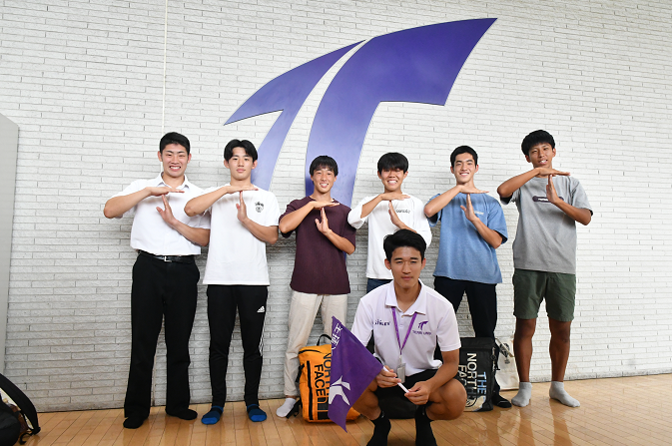
2026年8月22日(日)オープンキャンパス スケジュール
 |  |  |  |  |  |  |  |  |  |  |  |  | 2026年7月17日公開

体育学部キャンパス（体育） | 9:30:00 |  | 10:00:00 |  | 10:30:00 |  | 11:00:00 |  |  |  | 11:30:00 | 12:00:00 |  | 12:30:00 | 13:00:00

受付・総合案内 |  | 9:30～13:00

学部長挨拶 |  |  |  | 10:00～10:05

学部・学科紹介 |  |  |  |  |  | 10:05～10:25

体験授業 |  |  |  |  |  |  |  | 10:25～10:50

入試ガイダンス |  |  |  |  |  |  |  |  | 10:50～11:10

スポーツサイエンス体験 |  |  |  |  |  |  |  |  |  | 11:20～13:00（時間内順次）

ウエイトトレーニング体験 |  |  |  |  |  |  |  |  |  | 11:20～13:00（時間内順次）

学科個別相談 |  |  |  |  |  |  |  |  |  | 11:20～13:00（時間内順次）

学生によるキャンパスツアー |  |  |  |  |  |  |  |  |  | 11:20～13:00（時間内順次）

学生による学生生活相談 |  |  |  |  |  |  |  |  |  | 11:20～13:00（時間内順次）

